Planilha1
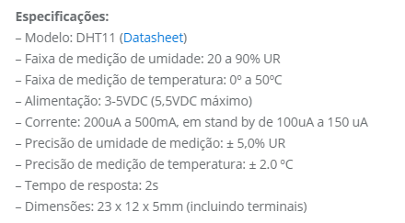
Temperatura ºc
Ideal | Sem risco | Atenção | Alerta 1 | Alerta 2
18 ºC | 22 ºC | 25 ºC | 30 ºC | 35 ºC

Umidade %
Ideal | Sem risco | Atenção | Alerta 1 | Alerta 2
80% | 60% | 50% | 35% | 25%

Legendas
MÍNIMOS
1º QUARTIL
MEDIANA
3º QUARTIL
MÁXIMA

